Sheet1
供应链基本信息状况 | 深圳市莱意士实业股份有限公司
产品参考图 | 模块 | 指标 | 供应商产品参数（请填写此列） | 产品开发需求参数 | 备注
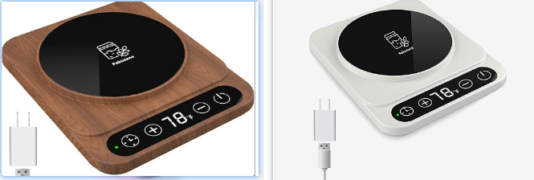
产品基本信息 | 产品参数（美规） | 电压 |  | 110V | 美国一般应该是AC120V;AC120V±10%,交流120V，由于电压有波动，一般波动是±5%~10%是正常的，按照10%波动，即能承受电压范围在AC108V~132V最好
 |  | 频率 |  |  | 50或60Hz
 |  | 功率 |  | 10W
 |  | 用电方式 |  | 外接USB
 |  | 电源线长度 |  | 单位：m | 家用电气一般在0.65m~2.5m间
 | 产品外观 | 重量 (带单位) |  | 0.7kg
 |  | 长（带单位） |  | 6.1 — 7.1 英寸
 |  | 宽（带单位） |  | 5.5 英寸左右
 |  | 高（带单位） |  | 1 英寸左右
 |  | 发热区域直径 |  | 4.6 英寸/ 11.6 cm 以上
 |  | 颜色SKU
 |  | 能否私印防烫图案
 | 产品认证 | CE |  | 要求：产品认证区域US
 |  | RoHs |  | 要求：产品认证区域US
 |  | FCC |  | 要求：产品认证区域US
 |  | UL |  | 要求：产品认证区域US
 |  | 其他 |  | 要求：产品认证区域US
 | 产品专利 | 是否有外观专利
 |  | 专利区域
 | 加热/控温模块 | 加热温度范围 |  | 要求：70-110华氏度 | 70~110华氏度即21.1~43.3摄氏度。
 |  | 加热精度 |  | 要求：1华氏度 | 最好是±0.5华氏度内，京东售卖的做到0.1摄氏度的精度，也就是0.36华氏度的精度。
 |  | 过热保护或安全机制 |  | 是否有自动断电或温控保险机制
 |  | 控温模块的寿命和耐用性 |  | 能支持多少次循环？ 加热元件能用几年或多少次？ | 加热模块使用2500~3000小时以上最好，如一次加热发酵为1小时，即可使用2500~3000次。
 |  | 冬天夏天温差补偿
 | 测温模块 | 测温温度范围 |  | 要求：70-110华氏度 | 最好有安全上限和下限，即比加热模块的范围要大，考虑极端情况。
 |  | 测温精度 |  | 要求：1华氏度 | 最好是±0.5华氏度内，京东售卖的做到0.1摄氏度的精度，也就是0.36华氏度的精度。
 |  | 传感器类型 |  | 接触式还是非接触 | 有热敏电阻、红外温度传感器、RTD,热点偶等用于温度检测。
 |  | 传感器耐用性 |  | 是否耐潮湿
 |  | 测温模块的校准方式 |  | 校准是否需要专业工具
 | 计时器模块 | 计时结束后有什么提示方式 |  | 蜂鸣器提醒 还是 LED闪烁？
 |  | 计时结束是否自动关闭加热
 | 包装 | 是否自包装
 |  | 是否包运
 |  | 是否包税
 |  | 彩盒尺寸
 |  | 外箱尺寸
 |  | 单箱重量
 |  | 装箱率
 | 报价 | 300个 |  | 单位：人民币，若不满足起订量请空缺
 |  | 500个 |  | 单位：人民币，若不满足起订量请空缺
 |  | 1000个 |  | 单位：人民币，若不满足起订量请空缺
 | 交货周期 |  |  | 首批

